CNC bewerkingen
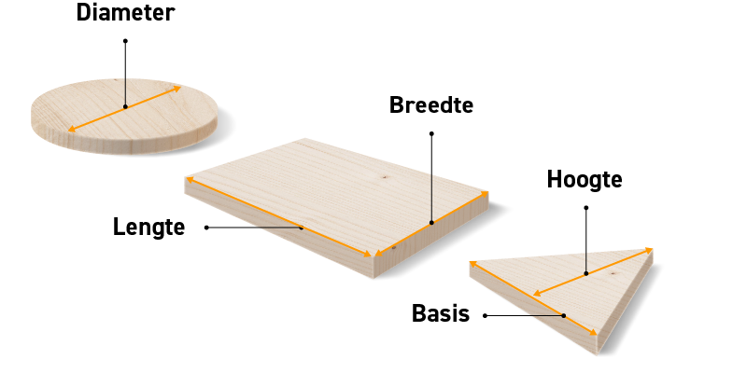
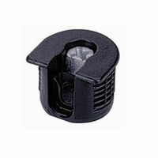
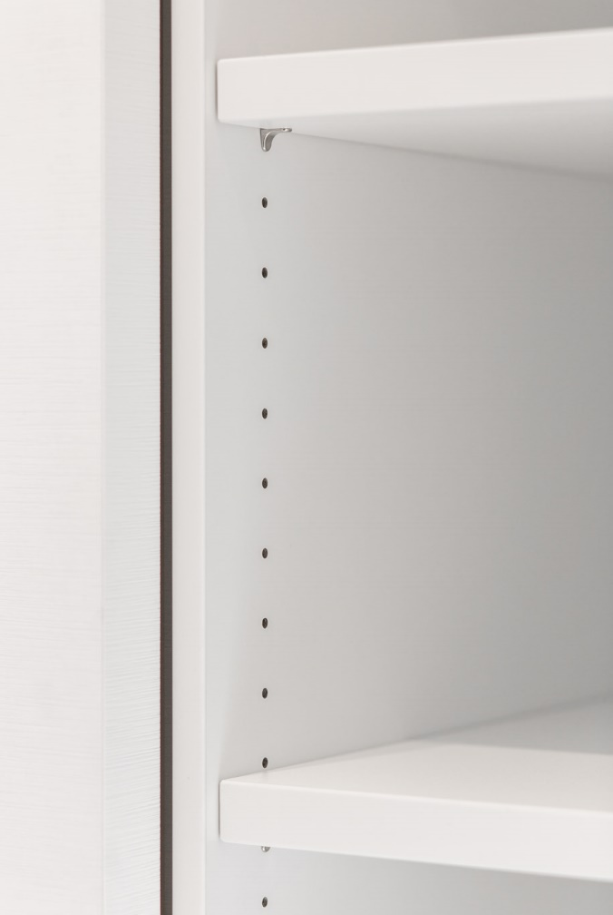

Bij ons kan u niet enkel terecht voor zaagwerk op maat, maar ook voor bewerkingen zoals cirkels, driehoeken en speciale vormen. (indien technisch uitvoerbaar voor ons) Ook voor rijboringen, groeven, speciale uitfrezingen en potscharnieren kan u bij ons terecht.

 | Contacteer ons voor meer infomatie over de mogelijkheden via INFO@HANSSENSHOUT.BE

